Arkusz1
 | AAA | AA | A | BBB | BB | B | CCC | Def
AAA | 93.40% | 5.94% | 0.64% | 0.00% | 0.02% | 0.00% | 0.00% | 0.00%
AA | 1.61% | 90.55% | 7.46% | 0.26% | 0.09% | 0.01% | 0.00% | 0.02%
A | 0.07% | 2.28% | 92.44% | 4.63% | 0.45% | 0.12% | 0.01% | 0.00%
BBB | 0.05% | 0.26% | 5.51% | 88.48% | 4.76% | 0.71% | 0.08% | 0.15%
BB | 0.02% | 0.05% | 0.42% | 5.16% | 86.91% | 5.91% | 0.24% | 1.29%
B | 0.00% | 0.04% | 0.13% | 0.54% | 6.35% | 84.22% | 1.91% | 6.81%
CCC | 0.00% | 0.00% | 0.00% | 0.62% | 2.05% | 4.08% | 69.20% | 24.05%

stopy zwrotu
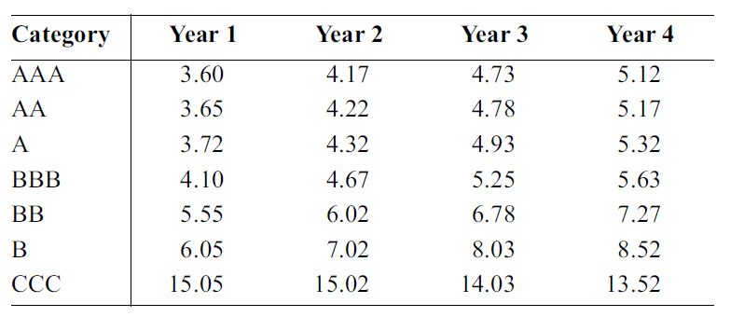

stopa odzysku, a klasa obligacji

